KR2025
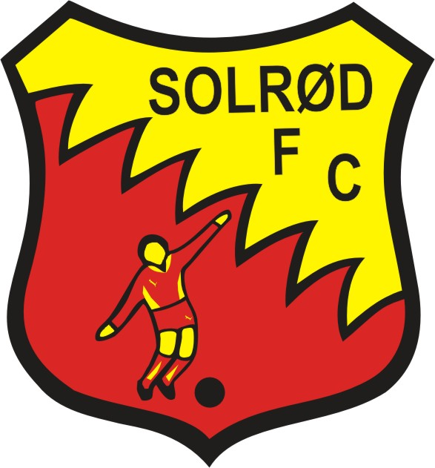
Solrød FC

KONTINGENTREFUSION FOR
FOR ULØNNEDE FORÆLDRE TRÆNERE/LEDERE
2025

Navn: | *****
Adresse: | *****
Postnummer/By | *****
Bankoplysninger: | Bank | Regnr. | Kontonr.
 | ****** | **** | ******
Træner/Leder for årgang: | ***** | I perioden | *****
Betalt kontingent for (navn/årgang): | *****

Betalt kontingent i 2025 i trænerperioden ialt kr. | *****

 | Godkendt til udbetaling / dato
 | Mikkel Juul

 | Kontingent 2025 pr. årgang | Forår | Efterår | Samlet
 | Årgang 2021 og yngre | 525 | 525 | 1,050.00 kr.
 | Årgang 2020 | 525 | 975 | 1,500.00 kr.
 | Årgang 2019 | 975 | 1,250 | 2,225.00 kr.
 | Årgang 2018 | 1,250 | 1,250 | 2,500.00 kr.
 | Årgang 2017 | 1,250 | 1,250 | 2,500.00 kr.
 | Årgang 2016 | 1,250 | 1,250 | 2,500.00 kr.
 | Årgang 2015 | 1,250 | 1,250 | 2,500.00 kr.
 | Årgang 2014 | 1,250 | 1,350 | 2,600.00 kr.
 | Årgang 2013 | 1,350 | 1,350 | 2,700.00 kr.
 | Årgang 2012 | 1,350 | 1,350 | 2,700.00 kr.
 | Årgang 2011 | 1,350 | 1,350 | 2,700.00 kr.
 | Årgang 2010 | 1,350 | 1,350 | 2,700.00 kr.
 | Årgang 2009 | 1,350 | 1,350 | 2,700.00 kr.
 | Årgang 2008 | 1,150 | 1,150 | 2,300.00 kr.

1) Skemaet skal fremsendes til mail@solrodfc.dk inden d. 31.01.2026 for at kunne blive udbetalt.
2) Årgange med mange forældretrænere der ansøger om refusion, vurderes iht. antal og alder på medlemmer.
3) Man kan kun ansøge om et kontingent per træner/leder også selvom man har flere funktioner i klubben.
4) Refusionen gælder kun for 2025 og de halvår man har været tilsluttet (registreret) som træner/leder for en årgang.
5) Vi forventer at man har ydet en stabil indsats for klubben/årgangen i perioden man ønsker refusion for.
6) Udbetaling senest ca. 15 dage efter modtagelse af korrekt udfyldt skema.

